테이블(구등급->신등급)
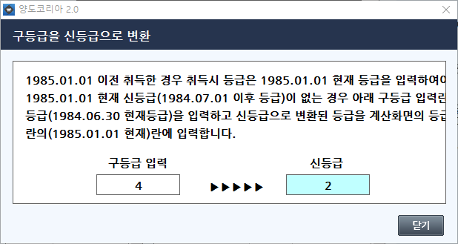

 |  |  | 등급가액
구등급 | 신등급 | 등급 | 1984.7.1 이후(m2당)
1 | 1 | 1 | 1
2 | 1 | 2 | 2
3 | 1 | 3 | 3
4 | 2 | 4 | 4
5 | 2 | 5 | 5
6 | 2 | 6 | 6
7 | 3 | 7 | 7
8 | 3 | 8 | 8
9 | 3 | 9 | 9
10 | 4 | 10 | 10
11 | 4 | 11 | 11
12 | 5 | 12 | 12
13 | 5 | 13 | 13
14 | 6 | 14 | 14
15 | 7 | 15 | 15
16 | 8 | 16 | 16
17 | 10 | 17 | 17
18 | 11 | 18 | 18
19 | 13 | 19 | 19
20 | 16 | 20 | 20
21 | 19 | 21 | 21
22 | 22 | 22 | 22
23 | 25 | 23 | 23
24 | 28 | 24 | 24
25 | 31 | 25 | 25
26 | 37 | 26 | 26
27 | 42 | 27 | 27
28 | 45 | 28 | 28
29 | 48 | 29 | 29
30 | 51 | 30 | 30
31 | 56 | 31 | 31
32 | 60 | 32 | 32
33 | 63 | 33 | 33
34 | 66 | 34 | 34
35 | 71 | 35 | 35
36 | 75 | 36 | 36
37 | 79 | 37 | 37
38 | 81 | 38 | 38
39 | 84 | 39 | 39
40 | 86 | 40 | 40
41 | 90 | 41 | 42
42 | 93 | 42 | 44
43 | 96 | 43 | 46
44 | 99 | 44 | 48
45 | 101 | 45 | 50
46 | 105 | 46 | 52
47 | 109 | 47 | 54
48 | 112 | 48 | 56
49 | 115 | 49 | 58
50 | 120 | 50 | 60
51 | 124 | 51 | 63
52 | 127 | 52 | 66
53 | 129 | 53 | 69
54 | 132 | 54 | 72
55 | 134 | 55 | 75
56 | 138 | 56 | 78
57 | 141 | 57 | 81
58 | 144 | 58 | 85
59 | 146 | 59 | 89
60 | 148 | 60 | 93
61 | 153 | 61 | 97
62 | 157 | 62 | 101
63 | 160 | 63 | 106
64 | 163 | 64 | 111
65 | 167 | 65 | 116
66 | 171 | 66 | 121
67 | 174 | 67 | 127
68 | 177 | 68 | 133
69 | 179 | 69 | 139
70 | 181 | 70 | 145
71 | 185 | 71 | 152
72 | 188 | 72 | 159
73 | 191 | 73 | 166
74 | 193 | 74 | 174
75 | 196 | 75 | 182
76 | 200 | 76 | 191
77 | 204 | 77 | 200
78 | 207 | 78 | 210
79 | 210 | 79 | 220
80 | 214 | 80 | 231
81 | 218 | 81 | 242
82 | 221 | 82 | 254
83 | 224 | 83 | 266
84 | 226 | 84 | 279
85 | 229 | 85 | 292
86 | 232 | 86 | 306
87 | 235 | 87 | 321
88 | 238 | 88 | 337
89 | 241 | 89 | 353
90 | 243 | 90 | 370
91 | 245 | 91 | 388
92 | 246 | 92 | 407
93 | 248 | 93 | 427
94 | 250 | 94 | 448
95 | 251 | 95 | 470
96 | 252 | 96 | 493
97 | 254 | 97 | 517
98 | 255 | 98 | 542
99 | 256 | 99 | 569
100 | 257 | 100 | 597
 |  | 101 | 626
 |  | 102 | 657
 |  | 103 | 689
 |  | 104 | 723
 |  | 105 | 759
 |  | 106 | 796
 |  | 107 | 835
 |  | 108 | 876
 |  | 109 | 919
 |  | 110 | 964
 |  | 111 | 1,010
 |  | 112 | 1,060
 |  | 113 | 1,110
 |  | 114 | 1,170
 |  | 115 | 1,220
 |  | 116 | 1,280
 |  | 117 | 1,350
 |  | 118 | 1,420
 |  | 119 | 1,490
 |  | 120 | 1,560
 |  | 121 | 1,640
 |  | 122 | 1,720
 |  | 123 | 1,810
 |  | 124 | 1,900
 |  | 125 | 1,990
 |  | 126 | 2,090
 |  | 127 | 2,190
 |  | 128 | 2,300
 |  | 129 | 2,420
 |  | 130 | 2,540
 |  | 131 | 2,670
 |  | 132 | 2,800
 |  | 133 | 2,940
 |  | 134 | 3,090
 |  | 135 | 3,240
 |  | 136 | 3,400
 |  | 137 | 3,570
 |  | 138 | 3,750
 |  | 139 | 3,940
 |  | 140 | 4,130
 |  | 141 | 4,340
 |  | 142 | 4,560
 |  | 143 | 4,790
 |  | 144 | 5,020
 |  | 145 | 5,280
 |  | 146 | 5,540
 |  | 147 | 5,820
 |  | 148 | 6,110
 |  | 149 | 6,410
 |  | 150 | 6,730
 |  | 151 | 7,070
 |  | 152 | 7,420
 |  | 153 | 7,790
 |  | 154 | 8,180
 |  | 155 | 8,590
 |  | 156 | 9,020
 |  | 157 | 9,470
 |  | 158 | 9,940
 |  | 159 | 10,400
 |  | 160 | 10,900
 |  | 161 | 11,500
 |  | 162 | 12,000
 |  | 163 | 12,600
 |  | 164 | 13,300
 |  | 165 | 13,900
 |  | 166 | 14,600
 |  | 167 | 15,400
 |  | 168 | 16,100
 |  | 169 | 17,000
 |  | 170 | 17,800
 |  | 171 | 18,700
 |  | 172 | 19,600
 |  | 173 | 20,600
 |  | 174 | 21,700
 |  | 175 | 22,700
 |  | 176 | 23,900
 |  | 177 | 25,100
 |  | 178 | 26,300
 |  | 179 | 27,600
 |  | 180 | 29,000
 |  | 181 | 30,500
 |  | 182 | 32,000
 |  | 183 | 33,600
 |  | 184 | 35,300
 |  | 185 | 37,100
 |  | 186 | 38,900
 |  | 187 | 40,900
 |  | 188 | 42,900
 |  | 189 | 45,100
 |  | 190 | 47,300
 |  | 191 | 49,700
 |  | 192 | 52,200
 |  | 193 | 54,800
 |  | 194 | 57,500
 |  | 195 | 60,400
 |  | 196 | 63,400
 |  | 197 | 66,600
 |  | 198 | 69,900
 |  | 199 | 73,400
 |  | 200 | 77,100
 |  | 201 | 81,000
 |  | 202 | 85,000
 |  | 203 | 89,300
 |  | 204 | 93,700
 |  | 205 | 98,400
 |  | 206 | 103,000
 |  | 207 | 108,000
 |  | 208 | 113,000
 |  | 209 | 119,000
 |  | 210 | 125,000
 |  | 211 | 131,000
 |  | 212 | 138,000
 |  | 213 | 145,000
 |  | 214 | 152,000
 |  | 215 | 160,000
 |  | 216 | 168,000
 |  | 217 | 176,000
 |  | 218 | 185,000
 |  | 219 | 194,000
 |  | 220 | 204,000
 |  | 221 | 214,000
 |  | 222 | 225,000
 |  | 223 | 236,000
 |  | 224 | 248,000
 |  | 225 | 261,000
 |  | 226 | 274,000
 |  | 227 | 287,000
 |  | 228 | 302,000
 |  | 229 | 317,000
 |  | 230 | 333,000
 |  | 231 | 350,000
 |  | 232 | 367,000
 |  | 233 | 385,000
 |  | 234 | 405,000
 |  | 235 | 425,000
 |  | 236 | 446,000
 |  | 237 | 469,000
 |  | 238 | 492,000
 |  | 239 | 517,000
 |  | 240 | 543,000
 |  | 241 | 570,000
 |  | 242 | 598,000
 |  | 243 | 628,000
 |  | 244 | 660,000
 |  | 245 | 693,000
 |  | 246 | 727,000
 |  | 247 | 764,000
 |  | 248 | 802,000
 |  | 249 | 842,000
 |  | 250 | 884,000
 |  | 251 | 928,000
 |  | 252 | 975,000
 |  | 253 | 1,023,000
 |  | 254 | 1,075,000
 |  | 255 | 1,128,000
 |  | 256 | 1,185,000
 |  | 257 | 1,244,000
 |  | 258 | 1,306,000
 |  | 259 | 1,372,000
 |  | 260 | 1,440,000
 |  | 261 | 1,512,000
 |  | 262 | 1,588,000
 |  | 263 | 1,667,000
 |  | 264 | 1,751,000
 |  | 265 | 1,838,000
 |  | 266 | 1,930,000
 |  | 267 | 2,027,000
 |  | 268 | 2,128,000
 |  | 269 | 2,235,000
 |  | 270 | 2,346,000
 |  | 271 | 2,464,000
 |  | 272 | 2,587,000
 |  | 273 | 2,716,000
 |  | 274 | 2,852,000
 |  | 275 | 2,995,000
 |  | 276 | 3,145,000
 |  | 277 | 3,302,000
 |  | 278 | 3,467,000
 |  | 279 | 3,640,000
 |  | 280 | 3,822,000
 |  | 281 | 4,014,000
 |  | 282 | 4,214,000
 |  | 283 | 4,425,000
 |  | 284 | 4,646,000
 |  | 285 | 4,879,000
 |  | 286 | 5,123,000
 |  | 287 | 5,379,000
 |  | 288 | 5,648,000
 |  | 289 | 5,930,000
 |  | 290 | 6,227,000
 |  | 291 | 6,538,000
 |  | 292 | 6,865,000
 |  | 293 | 7,208,000
 |  | 294 | 7,569,000
 |  | 295 | 7,947,000
 |  | 296 | 8,345,000
 |  | 297 | 8,762,000
 |  | 298 | 9,200,000
 |  | 299 | 9,600,000
 |  | 300 | 10,143,000
 |  | 301 | 10,650,000
 |  | 302 | 11,183,000
 |  | 303 | 11,742,000
 |  | 304 | 12,329,000
 |  | 305 | 12,945,000
 |  | 306 | 13,593,000
 |  | 307 | 14,272,000
 |  | 308 | 14,986,000
 |  | 309 | 15,735,000
 |  | 310 | 16,522,000
 |  | 311 | 17,348,000
 |  | 312 | 18,216,000
 |  | 313 | 19,127,000
 |  | 314 | 20,083,000
 |  | 315 | 21,087,000
 |  | 316 | 22,141,000
 |  | 317 | 23,249,000
 |  | 318 | 24,411,000
 |  | 319 | 25,632,000
 |  | 320 | 26,913,000
 |  | 321 | 28,259,000
 |  | 322 | 29,672,000
 |  | 323 | 31,155,000
 |  | 324 | 32,713,000
 |  | 325 | 34,349,000
 |  | 326 | 36,066,000
 |  | 327 | 37,870,000
 |  | 328 | 39,763,000
 |  | 329 | 41,751,000
 |  | 330 | 43,839,000
 |  | 331 | 46,031,000
 |  | 332 | 48,333,000
 |  | 333 | 50,749,000
 |  | 334 | 53,287,000
 |  | 335 | 55,951,000
 |  | 336 | 58,749,000
 |  | 337 | 61,686,000
 |  | 338 | 64,771,000
 |  | 339 | 68,009,000
 |  | 340 | 71,410,000
 |  | 341 | 74,980,000
 |  | 342 | 78,729,000
 |  | 343 | 82,666,000
 |  | 344 | 86,799,000
 |  | 345 | 91,139,000
 |  | 346 | 95,696,000
 |  | 347 | 100,481,000
 |  | 348 | 105,505,000
 |  | 349 | 110,781,000
 |  | 350 | 116,320,000
 |  | 351 | 121,860,000
 |  | 352 | 127,400,000
 |  | 353 | 132,950,000
 |  | 354 | 138,500,000
 |  | 355 | 144,050,000
 |  | 356 | 149,600,000
 |  | 357 | 155,150,000
 |  | 358 | 160,700,000
 |  | 359 | 166,250,000
 |  | 360 | 171,800,000
 |  | 361 | 177,350,000
 |  | 362 | 182,900,000
 |  | 363 | 188,450,000
 |  | 364 | 194,000,000
 |  | 365 | 200,000,000

조회서비스
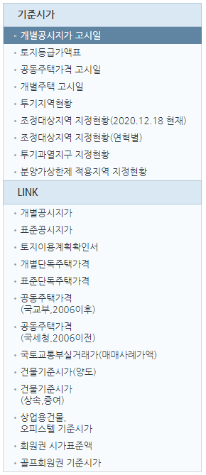

1. | 개별공시지가 | http://www.realtyprice.kr/notice/gsindividual/siteLink.htm
2. | 표준지공시지가 | http://www.realtyprice.kr/notice/gsstandard/search.htm
3. | 토지이용규제정보서비스 | http://luris.molit.go.kr/web/index.jsp
4. | 개별단독주택가격 | http://www.realtyprice.kr/notice/hpindividual/siteLink.htm
5. | 표준단독주택가격 | http://www.realtyprice.kr/notice/hpstandard/search.htm
6. | 공동주택가격(국교부,2006이후) | http://www.realtyprice.kr/notice/town/siteLink.htm
7. | 공동주택가격(국세청,2006이전) | https://teht.hometax.go.kr/websquare/websquare.html?w2xPath=/ui/sf/a/a/UTESFAAM12.xml
8. | 국토교통부실거래가(매매사례가액) | http://rt.molit.go.kr/
9. | 건물기준시가(양도) | https://teht.hometax.go.kr/websquare/websquare.html?w2xPath=/ui/sf/a/a/UTESFAAM15.xml
10. | 건물기준시가(상속.증여) | https://teht.hometax.go.kr/websquare/websquare.html?w2xPath=/ui/sf/a/a/UTESFAAM16.xml
11. | 사업용 건물/오피스텔 | https://teht.hometax.go.kr/websquare/websquare.html?w2xPath=/ui/sf/a/a/UTESFAAM13.xml
12. | 회원권 시가표준액 | https://www.wetax.go.kr/main/?cmd=LPTINB0R0
13. | 골프회원권 기준시가 | https://teht.hometax.go.kr/websquare/websquare.html?w2xPath=/ui/sf/a/a/UTESFAAM14.xml

개별공시지가 고시일
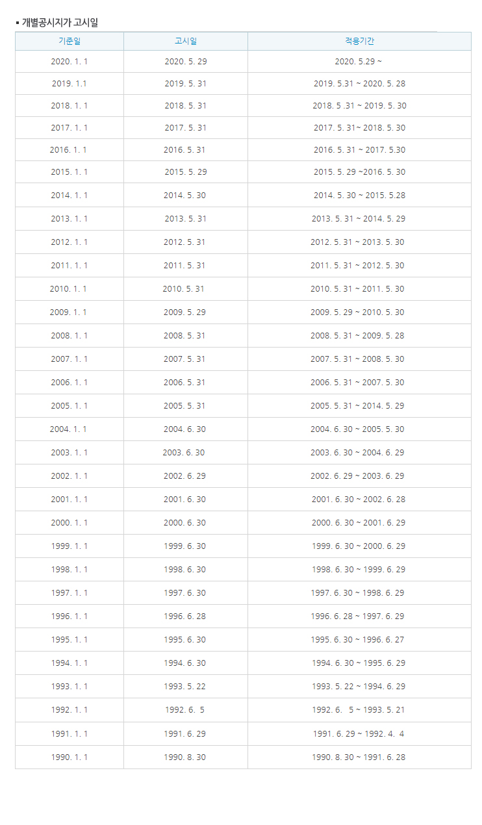

개별주택 고시일
